支払方法
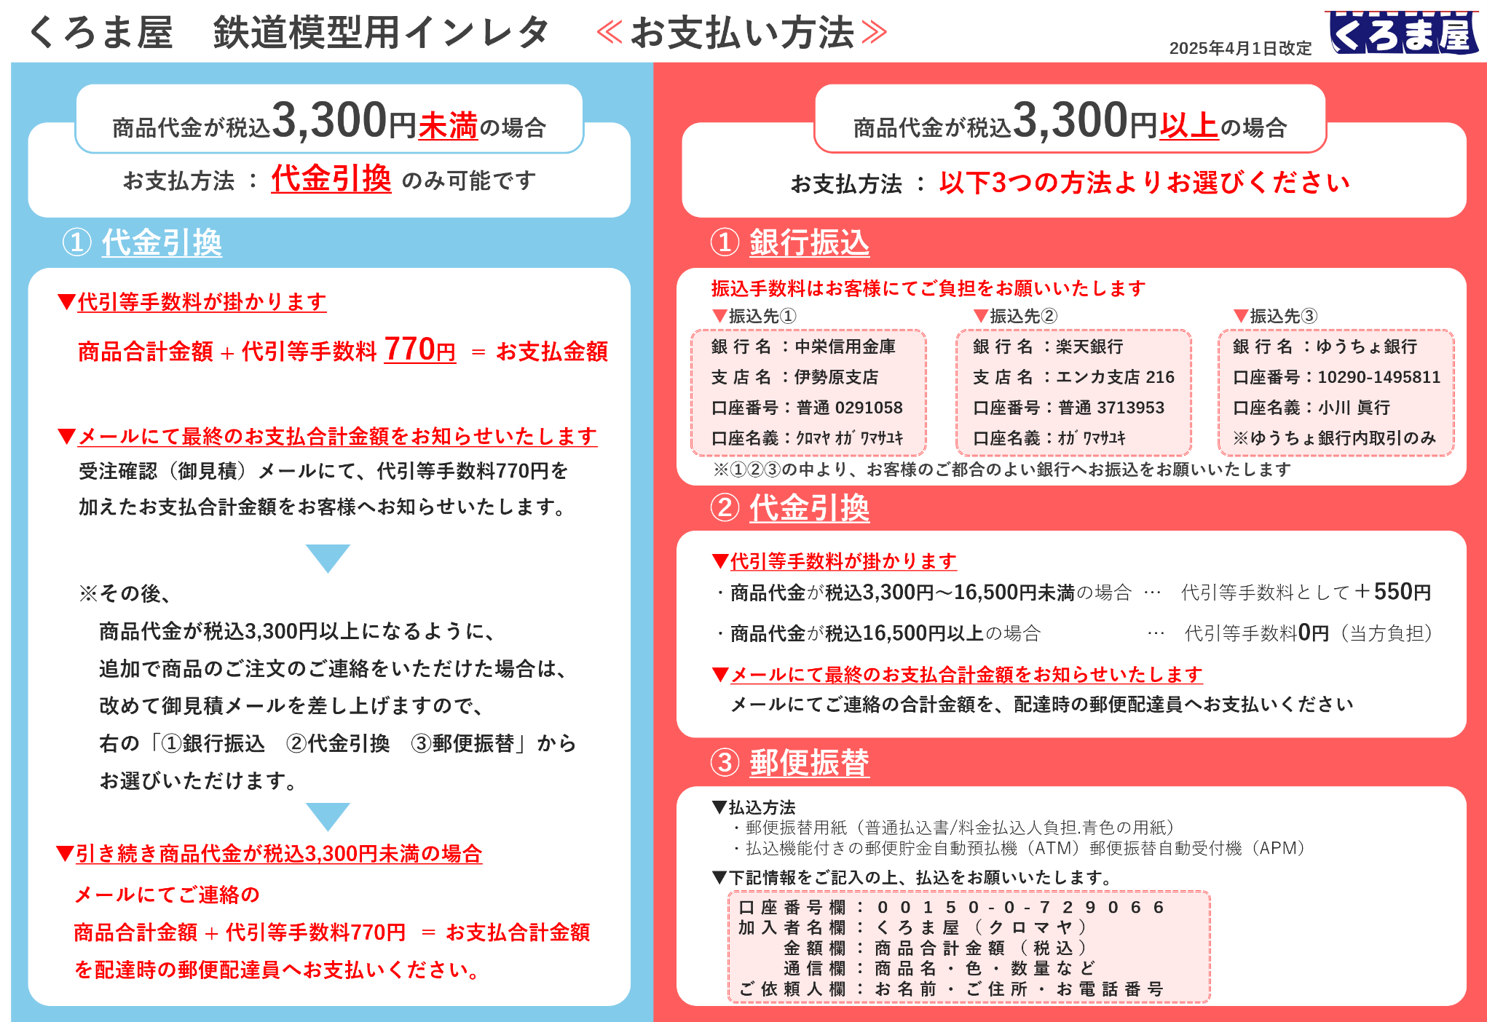
※商品合計金額が税込3,300円未満の場合のみ、送料（＝代引等手数料770円に含まれる）が発生します。
商品合計金額が税込3,300円以上の場合は、送料はくろま屋にて負担いたします。

ご注文フォーム（メイン）
フィルター機能を付けているので検索できます。
くろま屋インレタご注文フォーマット |  |  |  | ご注文日： |  |  | ご発注
改訂日: | 2026-06-26 |  |  | お名前： |  |  | 様
2025年4月1日より価格改定実施済 |  |  |  | 税込合計金額 | ¥0 |  | （+送料等手数料 ※詳細はこちら）
 |  | のご入力をお願いいたします |  | 合計枚数 | 0 |  | 枚

 |  |  |  |  | ご入力欄（こちらは入力出来ます）
区分 | 品番 | 品名 | 色 | 単価 （税込） | 色替えご希望 | 発注数 | 金額 | 収録
N | 1 | JNRマーク | マット銀 | ¥660 |  |  | ¥0 | 大（485系ボンネット用）を24個、小（キハ80用）を20個収録。※JNRマーク他品番『110』
N | 1 | JNRマーク | メタリック銀 | ¥660 |  |  | ¥0 | 大（485系ボンネット用）を24個、小（キハ80用）を20個収録。※JNRマーク他品番『110』
N | 2 | EL-N（電気機関車バラ数字） | マット銀 | ¥660 |  |  | ¥0 | EF・ED各10個、1・6各20個、他の数字を各10個収録。
N | 2 | EL-N（電気機関車バラ数字） | メタリック銀 | ¥660 |  |  | ¥0 | EF・ED各10個、1・6各20個、他の数字を各10個収録。
N | 3-A | ドア注意シール | 白 | ¥660 |  |  | ¥0 | 187個 ※窓ガラスの表から貼って下さい。
N | 3-B | ドア広告シール | 黄緑 | ¥660 |  |  | ¥0 | 187個 ※窓ガラスの裏から貼っていただいて表から見るようになりますのでご注意下さい。
N | 3-C | ドア広告シール | 青 | ¥660 |  |  | ¥0 | （関西用）187個 ※窓ガラスの裏から貼っていただいて表から見るようになりますのでご注意下さい。
N | 3-D | ドア広告シール | アイボリー | ¥660 |  |  | ¥0 | （私鉄用）187個 ※窓ガラスの裏から貼っていただいて表から見るようになりますのでご注意下さい。
N | 3-E | ドア注意シール | 4色刷り | ¥1,210 |  |  | ¥0 | 実車のように駆け込み乗車のイラスト入り。180個収録、４ドア車で11両分です。
N | 3-F | 横浜支社 通勤型用ドア注意シール | 白 | ¥660 |  |  | ¥0 | 192個収録。 ※窓ガラスの表から貼って下さい。
N | 3-G | ドア広告シール | 白 | ¥660 |  |  | ¥0 | 白187個収録。
N | 3-H | ドア注意シール(E231、E233系他用) | 4色刷り(緑) | ¥1,210 |  |  | ¥0 | 100組収録。窓の外から貼る仕様です。スモークガラス（緑）越しに見たドア注意シールです。
N | 3-H | ドア注意シール(209、E217系他用) | 4色刷り(グレー) | ¥1,210 |  |  | ¥0 | 100組収録。窓の外から貼る仕様です。スモークガラス（グレー）越しに見たドア注意シールです。
N | 3-H | ドア注意シール（首都圏用／205系等） | 4色刷り(白) | ¥1,210 |  |  | ¥0 | 100組収録。窓の外から貼る仕様です。透明ガラス越しに見たドア注意シールです。
N | 3-i | JR東日本用優先席シール | 4色刷り(緑) | ¥1,210 |  |  | ¥0 | 72個収録。窓の外から貼る仕様です。スモークガラス（緑）越しに見た優先席シールです。
N | 3-i | JR東日本用優先席シール | 4色刷り(グレー) | ¥1,210 |  |  | ¥0 | 72個収録。窓の外から貼る仕様です。スモークガラス（グレー）越しに見た優先席シールです。
N | 3-i-2GR | JR東日本用優先席シール（ヘルプマーク付） | 5色刷り(緑) | ¥1,320 |  |  | ¥0 | ヘルプマーク横を48個、ヘルプマーク下を24個収録。窓の外から転写する仕様。グリーンガラス越しに見た優先席シールを表現。
N | 3-i-2SM | JR東日本用優先席シール（ヘルプマーク付） | 5色刷り(グレー) | ¥1,320 |  |  | ¥0 | ヘルプマーク横を48個、ヘルプマーク下を24個収録。窓の外から転写する仕様。スモークガラス越しに見た優先席シールを表現。
N | 3-i-2WH | JR東日本用優先席シール（ヘルプマーク付） | 5色刷り（白） | ¥1,320 |  |  | ¥0 | ヘルプマーク横を48個、ヘルプマーク下を24個収録。窓の外から転写する仕様。ガラス表面に貼られた優先席シールを表現。内装用も可（ヘルプマーク位置注意）
N | 3-i-3R | 優先席（りんかい線70-000形） | 5色刷り(グレー) | ¥1,320 |  |  | ¥0 | りんかい線70-000形の帯付きタイプを35個収録。窓の外から転写する仕様。スモークガラス越しに見た優先席シールを表現。
N | 3-i-4GR | JR東日本用優先席シール新（ヘルプマーク一体型） | 5色刷り(緑) | ¥1,320 |  |  | ¥0 | ヘルプマーク一体型を72個収録。窓の外から転写する仕様。グリーンガラス越しに見た優先席シールを表現。
N | 3-i-4SM | JR東日本用優先席シール新（ヘルプマーク一体型） | 5色刷り(グレー) | ¥1,320 |  |  | ¥0 | ヘルプマーク一体型を72個収録。窓の外から転写する仕様。スモークガラス越しに見た優先席シールを表現。
N | 3-J | 相鉄用窓シール | 白 | ¥880 |  |  | ¥0 | 自動窓ステッカーを165個、携帯マナーステッカーを72個、ドア窓ステッカーを28個、ドアステッカー長を2個1組で90ドア分収録。
N | 3-K | 相鉄用窓シール（ドア用） | 白 | ¥880 |  |  | ¥0 | 『3-J』に収録されているドア窓ステッカーのみを336個収録。
N | 3-L | 相鉄用優先席シール | 4色刷り | ¥1,210 |  |  | ¥0 | 旧タイプの優先席シールを72個収録。
N | 3-M | 相鉄用女性専用車シール | 白.赤2色刷り | ¥880 |  |  | ¥0 | 直通以前に使用されていた女性専用車シールの窓用（大）を49個、ドア用（小）を56個収録。
N | 3-R-1WH | 関東私鉄優先席インレタ1 | 5色刷り(白) | ¥1,320 |  |  | ¥0 | 関東の様々な鉄道の青紺の優先席シールインレタを72個収録。窓の外から転写する仕様。実車も表貼りされた優先席シールを表現。
N | 3-R-1GR | 関東私鉄優先席インレタ1 | 5色刷り(緑) | ¥1,320 |  |  | ¥0 | りんかい線71-000形等の青紺の優先席シールインレタを72個収録。窓の外から転写する仕様。グリーンガラス越しに見た優先席シールを表現。
N | 3-R-1SM | 関東私鉄優先席インレタ1 | 5色刷り(グレー) | ¥1,320 |  |  | ¥0 | 関東の様々な鉄道の青紺の優先席シールインレタを72個収録。窓の外から転写する仕様。スモークガラス越しに見た優先席シールを表現。
N | 3-QR | ホームドア開閉用QRコード | 白.黒2色刷り | ¥880 |  |  | ¥0 | ホームドア開閉用にドアに貼られているQRコードを2個1組で68組収録。
N | 4 | 所属標記首都圏用 | ダークグレー | ¥660 |  |  | ¥0 | 水カツ・横フナ・東フナ各64個（角ゴシック体）収録。
N | 5 | 所属標記首都圏用 | ダークグレー | ¥660 |  |  | ¥0 | 東ウラ65個・東ナハ43個・横ナハ54個・東ハエ32個（角ゴシック体）収録。
N | 6 | DL-N（ディーゼル機関車バラ数字） | マット銀 | ¥660 |  |  | ¥0 | DE・DD各8個、DF4個、1・5各20個、他の数字各10個収録。
N | 6 | DL-N（ディーゼル機関車バラ数字） | メタリック銀 | ¥660 |  |  | ¥0 | DE・DD各8個、DF4個、1・5各20個、他の数字各10個収録。
N | 7 | 称呼順位・ドアコック | 白 | ¥660 |  |  | ¥0 | エンド標記と▼を各66個収録。
N | 7 | 称呼順位・ドアコック | 黒 | ¥660 |  |  | ¥0 | エンド標記と▼を各66個収録。
N | 7 | 称呼順位・ドアコック | マット銀 | ¥660 |  |  | ¥0 | エンド標記と▼を各66個収録。
N | 7 | 称呼順位・ドアコック | 赤2号 | ¥660 |  |  | ¥0 | エンド標記と▼を各66個収録。
N | 7 | 称呼順位・ドアコック | 青20号 | ¥660 |  |  | ¥0 | エンド標記と▼を各66個収録。
...

N)行き先サボ専用
くろま屋 インレタ Nゲージ 行き先サボ 専用入力フォーム
改訂日: | 2026-04-23 | ご注文日： | 0 | ご発注 | メインフォームへ戻る🔙
 |  | お名前： | 0 | 様
 |  | ご入力をお願いいたします |  | 発注数合計： | 0 | ¥0
注：フィルター機能を付けているので検索は出来ます。
 |  |  |  |  | ご入力欄
区分 | 品番 | 品名 | 色 | 単価 （税込） | 発注数 | 金額
N | SBN-100 | 行き先サボ 客車/青サボ 仙台行 | 白青2色刷り（青板白文字） | ¥770 |  | ¥0
N | SBN-101 | 行き先サボ 客車/青サボ 門司港行（別府圣由） | 白青2色刷り（青板白文字） | ¥770 |  | ¥0
N | SBN-102 | 行き先サボ 客車/青サボ 門司港行（博多圣由） | 白青2色刷り（青板白文字） | ¥770 |  | ¥0
N | SBN-103 | 行き先サボ 客車/青サボ 亀山行 | 白青2色刷り（青板白文字） | ¥770 |  | ¥0
N | SBN-104 | 行き先サボ 客車/青サボ 山形行 | 白青2色刷り（青板白文字） | ¥770 |  | ¥0
N | SBN-105 | 行き先サボ 客車/青サボ 宮崎行（別府圣由） | 白青2色刷り（青板白文字） | ¥770 |  | ¥0
N | SBN-106 | 行き先サボ 客車/青サボ 都城行 | 白青2色刷り（青板白文字） | ¥770 |  | ¥0
N | SBN-107 | 行き先サボ 客車/青サボ 鳥栖行 | 白青2色刷り（青板白文字） | ¥770 |  | ¥0
N | SBN-108 | 行き先サボ 客車/青サボ 西鹿児島行 | 白青2色刷り（青板白文字） | ¥770 |  | ¥0
...

N)愛称サボ専用
くろま屋 インレタ Nゲージ 愛称サボ 専用入力フォーム
改訂日: | 2026-04-23 | ご注文日： | 0 | ご発注 | メインフォームへ戻る🔙
 |  | お名前： | 0 | 様
 |  | ご入力をお願いいたします |  | 発注合計： | 0 | ¥0
注：フィルター機能を付けているので検索は出来ます。
 |  |  |  |  | ご入力欄
区分 | 品番 | 品名 | 色 | 単価 （税込） | 発注数 | 金額
N | SBN-AR1 | 愛称サボ.赤帯 Lひばり | 白赤2色刷り | ¥770 |  | ¥0
N | SBN-AR2 | 愛称サボ.赤帯 あさしお | 白赤2色刷り | ¥770 |  | ¥0
N | SBN-AR4 | 愛称サボ.赤帯 あさま | 白赤2色刷り | ¥770 |  | ¥0
N | SBN-AR5 | 愛称サボ.赤帯 あしずり | 白赤2色刷り | ¥770 |  | ¥0
N | SBN-AR6 | 愛称サボ.赤帯 あずさ | 白赤2色刷り | ¥770 |  | ¥0
N | SBN-AR7 | 愛称サボ.赤帯 あまぎ | 白赤2色刷り | ¥770 |  | ¥0
N | SBN-AR8 | 愛称サボ.赤帯 アルプス | 白赤2色刷り | ¥770 |  | ¥0
N | SBN-AR9 | 愛称サボ.赤帯 いいで | 白赤2色刷り | ¥770 |  | ¥0
N | SBN-AR10 | 愛称サボ.赤帯 いなほ | 白赤2色刷り | ¥770 |  | ¥0
...

N)区名札専用
くろま屋 インレタ Nゲージ 区名札・種別札 専用入力フォーム
改訂日: | 2026-04-23 | ご注文日： | 0 | ご発注 | メインフォームへ戻る🔙
 |  | お名前： | 0 | 様
注：フィルター機能を付けているので検索は出来ます。
 |  | ご入力をお願いいたします |  | 発注合計： | 0 | ¥0

 |  |  |  |  | ご入力欄
区分 | 品番 | 品名 | 色 | 単価 （税込） | 発注数 | 金額
N | KM-001KATO | 区名札（KATO用） 愛 | 黒白2色刷り（黒地に白文字） | ¥550 |  | ¥0
N | KM-001KATO | 区名札（KATO用） 愛 | 青白2色刷り（青地に白文字） | ¥550 |  | ¥0
N | KM-001KATO | 区名札（KATO用） 愛 | 黒マット金2色刷り（黒地にマット金文字） | ¥550 |  | ¥0
N | KM-001TOMIX | 区名札（TOMIX用） 愛 | 黒白2色刷り（黒地に白文字） | ¥550 |  | ¥0
N | KM-001TOMIX | 区名札（TOMIX用） 愛 | 青白2色刷り（青地に白文字） | ¥550 |  | ¥0
N | KM-001TOMIX | 区名札（TOMIX用） 愛 | 黒マット金2色刷り（黒地にマット金文字） | ¥550 |  | ¥0
N | KM-002KATO | 区名札（KATO用） 旭 | 黒白2色刷り（黒地に白文字） | ¥550 |  | ¥0
N | KM-002KATO | 区名札（KATO用） 旭 | 青白2色刷り（青地に白文字） | ¥550 |  | ¥0
N | KM-002KATO | 区名札（KATO用） 旭 | 黒マット金2色刷り（黒地にマット金文字） | ¥550 |  | ¥0
...

N)所属標記専用
くろま屋 インレタ N番 所属表記 専用入力フォーム
改訂日: | 2026-04-23 | ご注文日： | 0 | ご発注 | メインフォームへ戻る🔙
 |  | お名前： | 0 | 様
 |  | ご入力をお願いいたします |  | 発注合計： | 0 | ¥0
注：フィルター機能を付けているので検索は出来ます。
 |  |  |  |  | ご入力欄
区分 | 品番 | 品名 | 色 | 単価 （税込） | 発注数 | 金額
N | SHN-1 | 所属表記 旭ワカ | 白 | ¥660 |  | ¥0
N | SHN-2 | 所属表記 札クチ | 白 | ¥660 |  | ¥0
N | SHN-3 | 所属表記 札サウ | 白 | ¥660 |  | ¥0
N | SHN-3 | 所属表記 札サウ | 黒 | ¥660 |  | ¥0
N | SHN-3 | 所属表記 札サウ | 赤2号 | ¥660 |  | ¥0
N | SHN-4 | 所属表記 青ハコ | 白 | ¥660 |  | ¥0
N | SHN-5 | 所属表記 函ハコ | 白 | ¥660 |  | ¥0
N | SHN-5 | 所属表記 函ハコ | 黒 | ¥660 |  | ¥0
N | SHN-5 | 所属表記 函ハコ | 赤2号 | ¥660 |  | ¥0
...

16番)愛称サボ専用
くろま屋 インレタ 16番 愛称サボ 専用入力フォーム
改訂日: | 2026-04-23 | ご注文日： | 0 | ご発注 | メインフォームへ戻る🔙
 |  | お名前： | 0 | 様
 |  | ご入力をお願いいたします |  | 発注合計： | 0 | ¥0
注：フィルター機能を付けているので検索は出来ます。
 |  |  |  |  | ご入力欄
区分 | 品番 | 品名 | 色 | 単価 （税込） | 発注数 | 金額
16番 | SB16-A1 | 愛称サボ おおとり | 白赤2色刷り | ¥880 |  | ¥0
16番 | SB16-A2 | 愛称サボ すずらん | 白赤2色刷り | ¥880 |  | ¥0
16番 | SB16-A3 | 愛称サボ ニセコ | 白赤2色刷り | ¥880 |  | ¥0
16番 | SB16-A4 | 愛称サボ 新星 | 白赤2色刷り | ¥880 |  | ¥0
16番 | SB16-A5 | 愛称サボ 津軽 | 白赤2色刷り | ¥880 |  | ¥0
16番 | SB16-A6 | 愛称サボ 日南 | 白赤2色刷り | ¥880 |  | ¥0
16番 | SB16-A7 | 愛称サボ 日本海 | 白赤2色刷り | ¥880 |  | ¥0
16番 | SB16-A8 | 愛称サボ 八甲田 | 白赤2色刷り | ¥880 |  | ¥0
16番 | SB16-AR1 | 愛称サボ.赤帯 いよ | 白赤2色刷り | ¥770 |  | ¥0
...

16番)行き先サボ専用
くろま屋 インレタ 16番 行き先サボ 専用入力フォーム
改訂日: | 2026-04-23 | ご注文日： | 0 | ご発注 | メインフォームへ戻る🔙
 |  | お名前： | 0 | 様
 |  | ご入力をお願いいたします |  | 発注数合計： | 0 | ¥0
注：フィルター機能を付けているので検索は出来ます。
 |  |  |  |  | ご入力欄
区分 | 品番 | 品名 | 色 | 単価 （税込） | 発注数 | 金額
16番 | SB16-100 | 行き先サボ 客車/青サボ 旭川行 | 白青2色刷り（青板白文字） | ¥770 |  | ¥0
16番 | SB16-101 | 行き先サボ 客車/青サボ 長万部行 | 白青2色刷り（青板白文字） | ¥770 |  | ¥0
16番 | SB16-102 | 行き先サボ 客車/青サボ 長野行 | 白青2色刷り（青板白文字） | ¥770 |  | ¥0
16番 | SB16-103 | 行き先サボ 客車/青サボ 長崎行 | 白青2色刷り（青板白文字） | ¥770 |  | ¥0
16番 | SB16-104 | 行き先サボ 客車/青サボ 新宿行 | 白青2色刷り（青板白文字） | ¥770 |  | ¥0
16番 | SB16-105 | 行き先サボ 客車/青サボ 岩見沢行 | 白青2色刷り（青板白文字） | ¥770 |  | ¥0
16番 | SB16-106 | 行き先サボ 客車/青サボ 亀山行 | 白青2色刷り（青板白文字） | ¥770 |  | ¥0
16番 | SB16-107 | 行き先サボ 客車/青サボ 都城行（別府圣由） | 白青2色刷り（青板白文字） | ¥770 |  | ¥0
16番 | SB16-108 | 行き先サボ 客車/青サボ 青森行（常磐線経由） | 白青2色刷り（青板白文字） | ¥770 |  | ¥0
...

